ADIDAS YEEZY
 |  |  |  | 1768 |  | € 381,605.12
IMAGES | Article | Size | UK SIZING | Quantity | RRP | TTL RRP
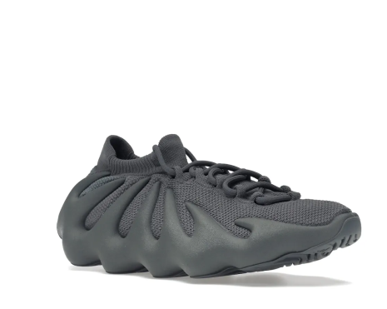 | ID1632 | 230 | 4.5 | 16 | € 215.84 | € 3,453.44
 | ID1632 | 235 | 5 | 9 | € 215.84 | € 1,942.56
 | ID1632 | 240 | 5.5 | 15 | € 215.84 | € 3,237.60
 | ID1632 | 245 | 6 | 17 | € 215.84 | € 3,669.28
 | ID1632 | 250 | 6.5 | 31 | € 215.84 | € 6,691.04
 | ID1632 | 255 | 7 | 70 | € 215.84 | € 15,108.80
 | ID1632 | 260 | 7.5 | 276 | € 215.84 | € 59,571.84
 | ID1632 | 265 | 8 | 312 | € 215.84 | € 67,342.08
 | ID1632 | 270 | 8.5 | 442 | € 215.84 | € 95,401.28
 | ID1632 | 275 | 9 | 297 | € 215.84 | € 64,104.48
 | ID1632 | 280 | 9.5 | 148 | € 215.84 | € 31,944.32
 | ID1632 | 285 | 10 | 66 | € 215.84 | € 14,245.44
 | ID1632 | 290 | 10.5 | 50 | € 215.84 | € 10,792.00
 | ID1632 | 295 | 11 | 4 | € 215.84 | € 863.36
 | ID1632 | 300 | 11.5 | 15 | € 215.84 | € 3,237.60

